Sheet1
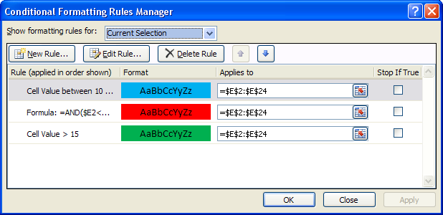
Conditional Formatting / Highlight Cells Rules / Dublicate Values |  | TRUE | رنگی کردن سلولها با شرطهای مختلف | بزرگتر از 15 با رنگ سبز |  | رنگی کردن کل ردیف با قرار گرفتن مثلاً * با رنگ آبی ووعلامت + با رنگ زرد در ستون اول
http://saeedsun.ir/blog |  |  | 16
http://saeedsun.ir/blog |  |  | 10
 |  |  | 9.5 |  |  | *
 | http://saeedsun.ir/blog
 | http://saeedsun.ir/blog
2
2 |  |  |  |  |  | +
 |  |  |  | کوچکتر از 10 با رنگ قرمز

 | 2
 | 2

فقط اکسل | فقط اکسل
فقط اکسل | فقط اکسل
 |  |  |  | بین 10 و15 با رنگ آبی

برای دیدن قانونها ابتدا سلول یا سلولهایی که قانون روی آنها اعمال شده است را انتخاب کرده وسپس به مسیر زیر بروید وسپس با باز شدن پنجره ای که شامل قانونهای اعمال شده است ،با دابل کلیک روی هر قانون میتوانید جزئیات آن را ببینید
 |  |  |  |  | http://saeedsun.ir/blog

